OP_CRIAR
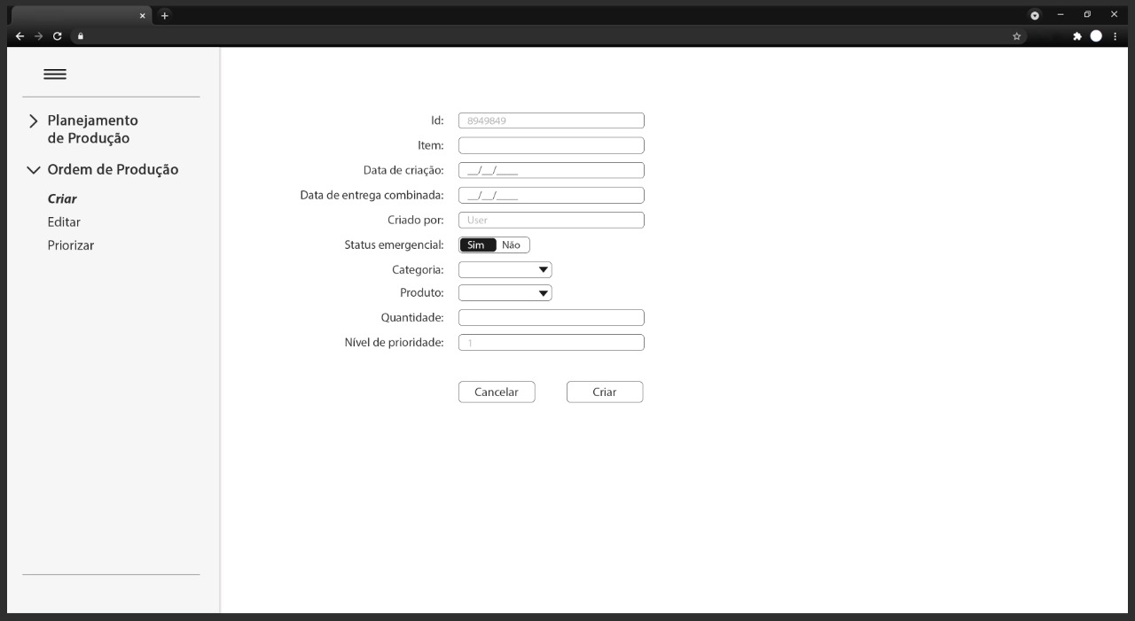
Item | Rótulo do Campo | Descrição | Tipo de Campo | Obrigatório | Editável | Valor Padrão
1 | Id | Identificador único da ordem de produção | T | N/A | N | Identificador auto-generated
2 | Item | Itens que compõem o pedido | T | S | S | Vazio
3 | Data de criação | Data em que a ordem de produção foi criada | DP | S | N | Data atual
4 | Data de entrega combinada | Data prevista para finalizar a produção dos produtos | DP | S | S | Vazio
5 | Criado por | Usuário está criando o pedido | T | S | N | Nome do usuário
6 | Status emergencial | Identificador se pedido é emergencial ou não | RB | S | S | Vazio
7 | Categoria | Lista de categoria de produtos disponíveis para produção | CB | S | S | Vazio
8 | Produto | Lista de produto (de acordo com a categoria) disponíveis para produção | CB | S | S | Vazio
9 | Quantidade | Quantidade de produtos a serem produzidos | T | S | S | Vazio
10 | Nivel de prioridade | Define o nível de priorização conforme a regra do planejamento de produção | T | N | S | Vazio
11 | Cancelar | Cancela o pedido e "limpa" os dados do formulário | BT | N/A | S | N/A
12 | Criar | Cria a ordem de produção | BT | N/A | S | N/A

 |  | Dicionário de Dados XX - Tela Criar Ordem de Produção

OP_STATUS
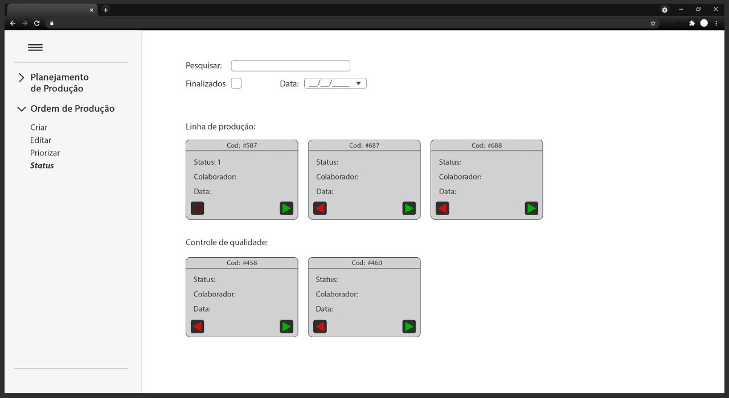
Item | Rótulo do Campo | Descrição | Tipo de Campo | Obrigatório | Editável | Valor Padrão
1 | Pesquisar | Filtrar as ordens de produção pelo texto inserido | T | N | S | Vazio
2 | Finalizados | Filtrar as ordens de produção finalizadas | CH | N | S | Vazio
3 | Data | Filtrar as ordens de produção por data | DP | N | S | Vazio
4 | > | Avançar o status do ordem de produção | BT | N/A | S | N/A
5 | < | Voltar o status da ordem de produção | BT | N/A | S | N/A

 | Dicionário de Dados 02 - Tela Status de Ordem de Produção

PP_CONSULTA
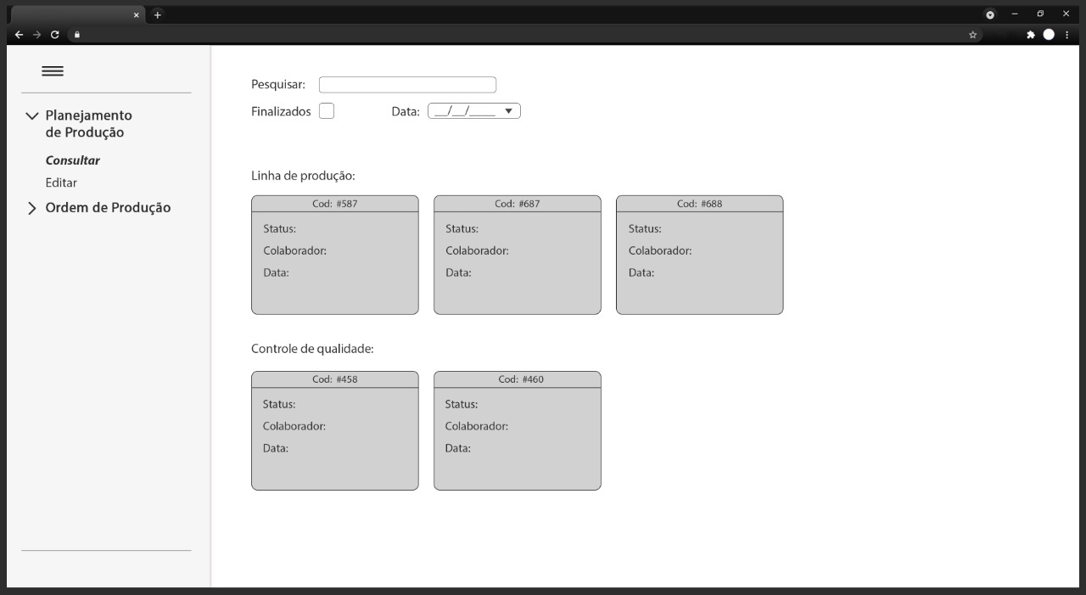
Item | Rótulo do Campo | Descrição | Tipo de Campo | Obrigatório | Editável | Valor Padrão
1 | Pesquisar | Filtrar as ordens de produção pelo texto inserido | T | N | S | Vazio
2 | Finalizados | Filtrar as ordens de produção finalizadas | CH | N | S | Vazio
3 | Data | Filtrar as ordens de produção por data | DP | N | S | Vazio

Dicionário de Dados 03 - Tela Consulta do Planejamento de produção

